Схема
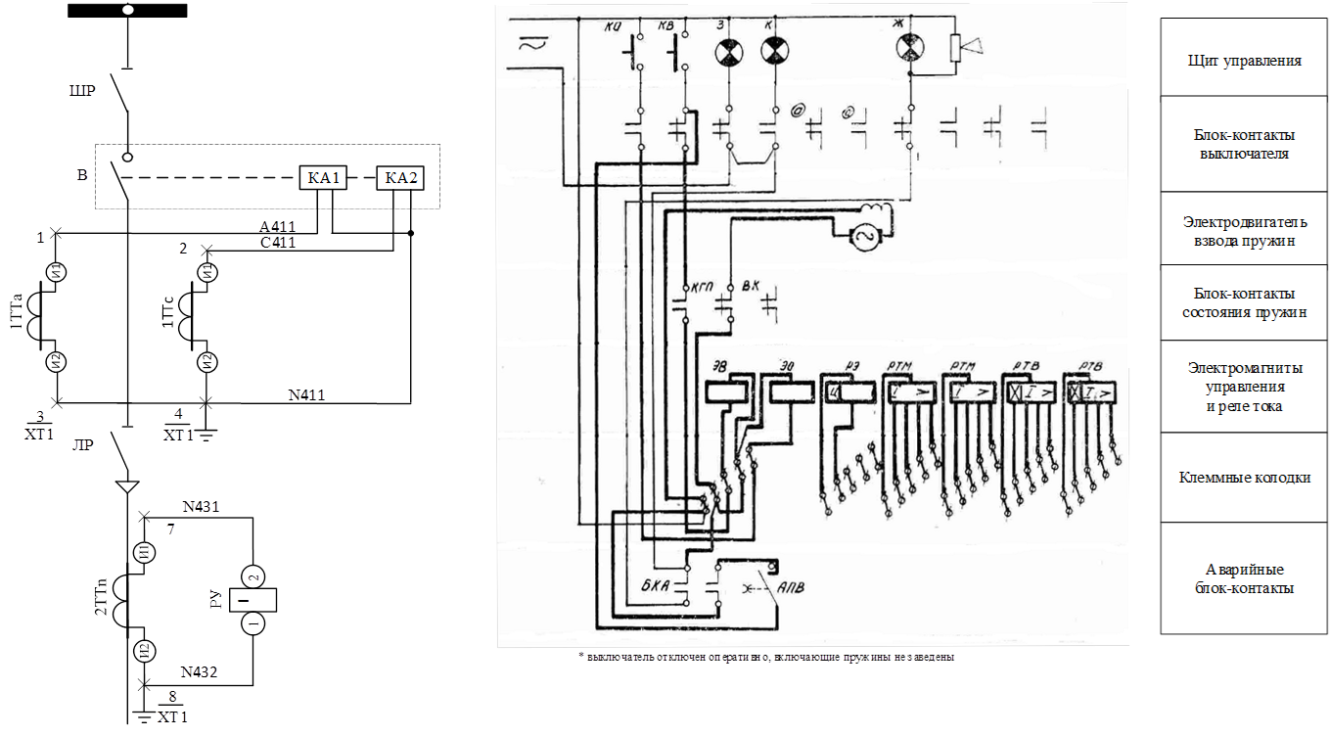

№ | Обозначение | Наименование |  |  |  |  |  | Схема электрическая принципиальная защиты и автоматики
1 | КА1, КА2 | реле тока прямого действия
2 | КВ, КО | кнопка включения/отключения | Изм. | Лист | № докум. | Подп. | Дата
3 | З, К, Ж | лампа сигнальная | Разраб. |  | Иванов А.А. |  | 1.06.22г |  | Стадия | Лист | Листов
4 | БКА, КГП | блок-контакт аварийный/состояния пружин | Пров. |  | Сидоров С.А. |  | 1.06.22г |  | 1 | 1 | 1
5 | РУ | реле указательное
6 | ЭВ, ЭО | электромагнит включения/отключения | Н. контр. |  | Тарасов И.М. |  | 1.06.22г |  | Служба РЗА
7 | РТМ, РТВ | реле тока мгновенного/с выдержкой времени действия | Утв. |  | Тарасов И.М. |  | 1.06.22г
 |  |  |  |  |  |  |  |  | Формат А3

